introduction
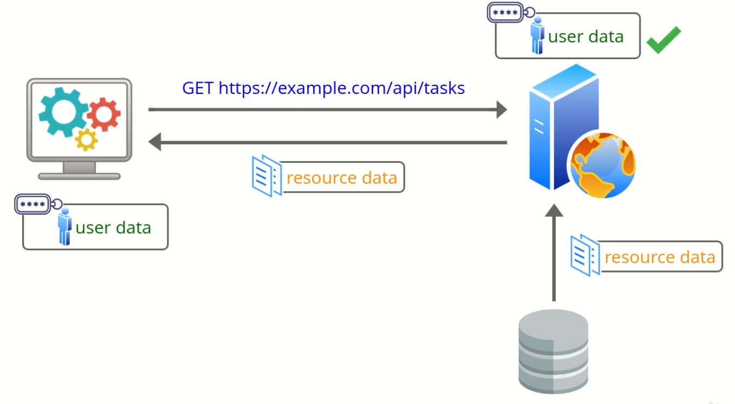
 | An introduction to authentication using access tokens

 | Mình đã nghiên cứu xong kiểu API key authentication, bên phía client sẽ gửi api key mỗi khi thực hiện request các api enpoint. Khi server nhận được request sẽ thực hiện select thông tin của user
 | đã thực hiện request dựa vào giá trị api key được truyền lên đó(giá trị api key được lưu trong bảng user). Nghĩa là mình sẽ thực hiện select thông tin user đó trong DB cho mỗi lần user đó gửi request
 | đến rồi thêm thông tin của user đó(user_id) vào mỗi câu query đên DB(select/add/update/delete) bảng task, trường hợp query là select thì sẽ lấy được thông tin task. Đối với các api có nhiều
 | request thì cách này có thể ko scale dễ dàng.
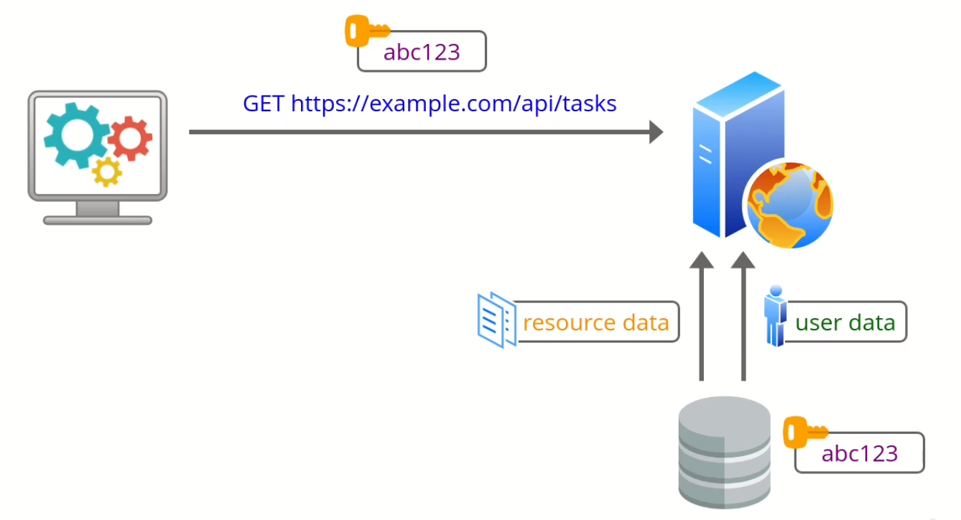

Authentication by access token
 | Giải quyết được hạn chế của cách authentication dựa vào api key trên đó là dùng access token. Authentication bằng cách dùng access token hoạt động bằng cách ban đầu client gửi request đến api
 | endpoint login bằng cách gửi thông tin login như username và password. Nếu thông tin login này là đúng thì server sẽ lấy được thông tin user từ DB rồi dựa vào thông tin user đó encode thành 1
 | access token trả về phía client

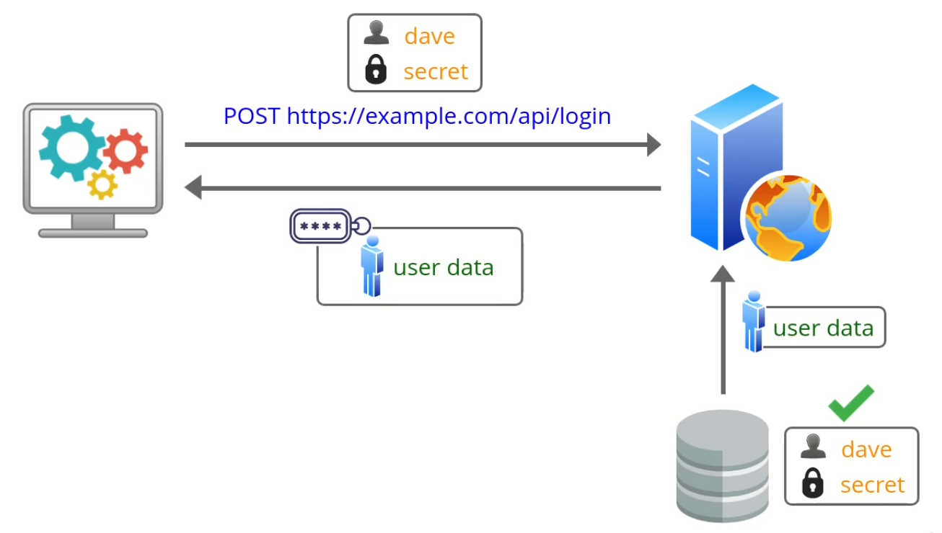

 | Sau khi client có được giá trị access token thì giá trị access token này sẽ được gửi cũng với mỗi request đến api, server api sẽ decode giá trị access token đó được thông tin authenticated user nếu đó
 | là valid token thì api trả về successful response. Bởi vì access token có user information nên mình ko cần phải select để tìm thông tin user đó trong DB giống như cách dùng api key. Với việc dùng
 | access token này thì mình ko cần thực hiện check credential(dựa vào giá trị api key lấy thông tin user xem có hay ko) với mỗi request được gửi đến api. Mình có thể tách biệt phần resource và
 | authentication server nên có thể dễ scale hơn.

login endpoint and 400 status
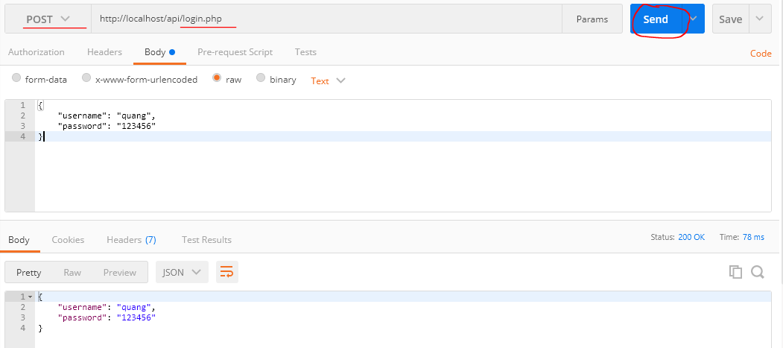
 | Create the login script and return 400 if the username and password are missing
 | login endpoint sẽ check thông tin user và trả về access token

構成
 | rest-api-php
 |  | 1.api-basics
 |  | 2.http-basics
 |  | 3.rest-and-restful-apis
 |  |  | 1.access-a-restful-api
 |  |  |  | gists.php
 |  |  |  | index.php
 |  |  | 2.guzzlehttp
 |  |  | 3.use-an-sdk
 |  |  | 4.create-a-restful-api
 |  |  |  | api
 |  |  |  |  | .htaccess
 |  |  |  |  | bootstrap.php
 |  |  |  |  | index.php
 |  |  |  |  | login.php |  |  | → | new
 |  |  |  | database
 |  |  |  |  | 1.create_database.sql
 |  |  |  |  | 2.create_task_table.sql
 |  |  |  |  | 3.insert_task_table.sql
 |  |  |  |  | 4.create_user_table.sql
 |  |  |  |  | 5.link_tasks_to_users.sql
 |  |  |  | src
 |  |  |  |  | Auth.php
 |  |  |  |  | Database.php
 |  |  |  |  | ErrorHandler.php
 |  |  |  |  | TaskController.php
 |  |  |  |  | TaskGateway.php
 |  |  |  |  | UserGateway.php
 |  |  |  | vendor
 |  |  |  | .env
 |  |  |  | composer.json
 |  |  |  | register.php

rest-api-php\4.create-a-restful-api\api\login.php
 | <?php

 | declare(strict_types=1);

 | require __DIR__ . "/bootstrap.php";

 | ini_set("display_errors", "On");

 | if ($_SERVER["REQUEST_METHOD"] !== "POST") { |  |  |  |  | → | login endpoint chỉ nhận request từ phương thức POST

 | http_response_code(405);
 | header("Allow: POST");
 | exit;
 | }

 | $data = (array) json_decode(file_get_contents("php://input"), true);

 | if ( |  |  |  |  | → | Thông tin login phải có username và password mà mình đã đăng ký
 | !array_key_exists("username", $data) ||
 | !array_key_exists("password", $data)
 | ) {

 | http_response_code(400);
 | echo json_encode(["message" => "missing login credentials"]);
 | exit;
 | }

 | echo json_encode($data);

Check by call api
 | call api /index.php với phương thức GET -> api trả về 405 status
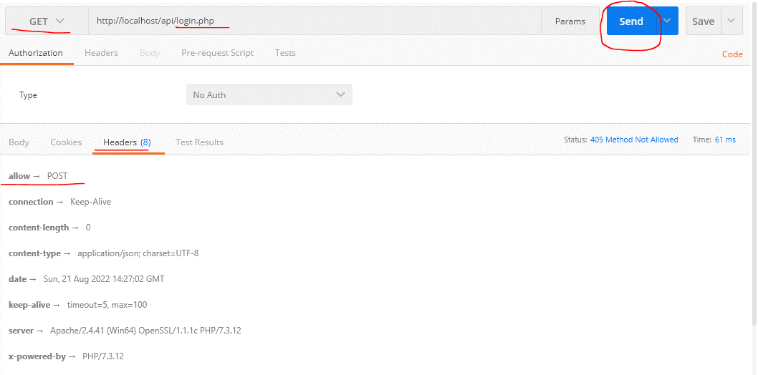

 | Call api /login.php nhưng ko gửi thông tin login -> api trả về 400 status
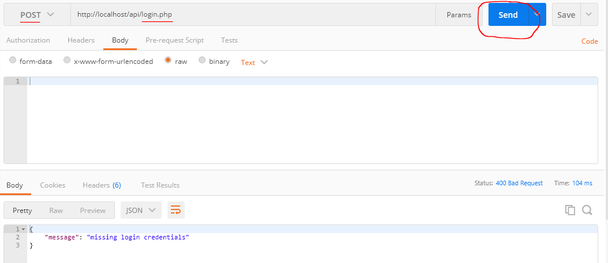

 | Call api /login.php nhưng nhưng gửi thông tin login chỉ có username or password -> api cũng trả về 400 status


 | Call api /login.php có gửi đầy đủ thông tin login username và password -> api trả về 200 status

Select the user record
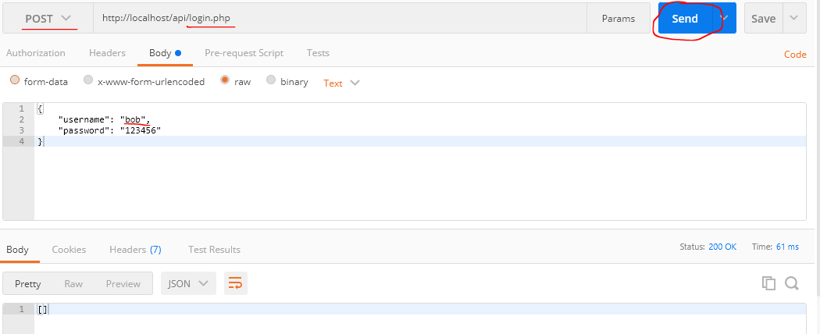
 | Select the user record based on the username in the request
 | Mình đã có thông tin username và password được request đến khi call api /login.php nên mình có thể authenticate thông tin login đó, đầu tiên là lấy thông tin user đó trong DB
 | dựa vào giá trị username

構成
 | rest-api-php
 |  | 1.api-basics
 |  | 2.http-basics
 |  | 3.rest-and-restful-apis
 |  |  | 1.access-a-restful-api
 |  |  |  | gists.php
 |  |  |  | index.php
 |  |  | 2.guzzlehttp
 |  |  | 3.use-an-sdk
 |  |  | 4.create-a-restful-api
 |  |  |  | api
 |  |  |  |  | .htaccess
 |  |  |  |  | bootstrap.php
 |  |  |  |  | index.php
 |  |  |  |  | login.php | → | code
 |  |  |  | database
 |  |  |  |  | 1.create_database.sql
 |  |  |  |  | 2.create_task_table.sql
 |  |  |  |  | 3.insert_task_table.sql
 |  |  |  |  | 4.create_user_table.sql
 |  |  |  |  | 5.link_tasks_to_users.sql
 |  |  |  | src
 |  |  |  |  | Auth.php
 |  |  |  |  | Database.php
 |  |  |  |  | ErrorHandler.php
 |  |  |  |  | TaskController.php
 |  |  |  |  | TaskGateway.php
 |  |  |  |  | UserGateway.php | → | code
 |  |  |  | vendor
 |  |  |  | .env
 |  |  |  | composer.json
 |  |  |  | register.php

rest-api-php\4.create-a-restful-api\src\UserGateway.php
 | <?php

 | class UserGateway
 | {
 | private $conn;

 | public function __construct(Database $database)
 | {
 | $this->conn = $database->getConnection();
 | }

 | public function getByAPIKey(string $key): array
 | {
 | $sql = "SELECT *
 | FROM user
 | WHERE api_key = :api_key";

 | $stmt = $this->conn->prepare($sql);

 | $stmt->bindValue(":api_key", $key, PDO::PARAM_STR);

 | $stmt->execute();

 | $data = $stmt->fetch(PDO::FETCH_ASSOC);

 | if ($data == false) {

 | return [];
 | }

 | return $data;
 | }

 | public function getByUsername(string $username): array
 | {
 | $sql = "SELECT *
 | FROM user
 | WHERE username = :username";

 | $stmt = $this->conn->prepare($sql);

 | $stmt->bindValue(":username", $username, PDO::PARAM_STR);

 | $stmt->execute();

 | $data = $stmt->fetch(PDO::FETCH_ASSOC);

 | if ($data == false) {

 | return [];
 | }

 | return $data;
 | }
 | }

rest-api-php\4.create-a-restful-api\api\login.php
 | <?php

 | declare(strict_types=1);

 | require __DIR__ . "/bootstrap.php";

 | ini_set("display_errors", "On");

 | if ($_SERVER["REQUEST_METHOD"] !== "POST") {

 | http_response_code(405);
 | header("Allow: POST");
 | exit;
 | }

 | $data = (array) json_decode(file_get_contents("php://input"), true);

 | if (
 | !array_key_exists("username", $data) ||
 | !array_key_exists("password", $data)
 | ) {

 | http_response_code(400);
 | echo json_encode(["message" => "missing login credentials"]);
 | exit;
 | }

 | $database = new Database(
 | $_ENV["DB_HOST"],
 | $_ENV["DB_NAME"],
 | $_ENV["DB_USER"],
 | $_ENV["DB_PASS"]
 | );

 | $user_gateway = new UserGateway($database);

 | $user = $user_gateway->getByUsername($data["username"]);

 | echo json_encode($user);

Check by call api
 | Bảng user hiện tại có 2 user
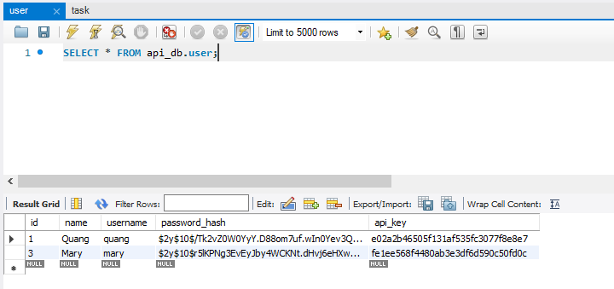

 | Mình sẽ call api /login.php với thông tin login request là username và password của user quang -> response trả về thông tin của user đó
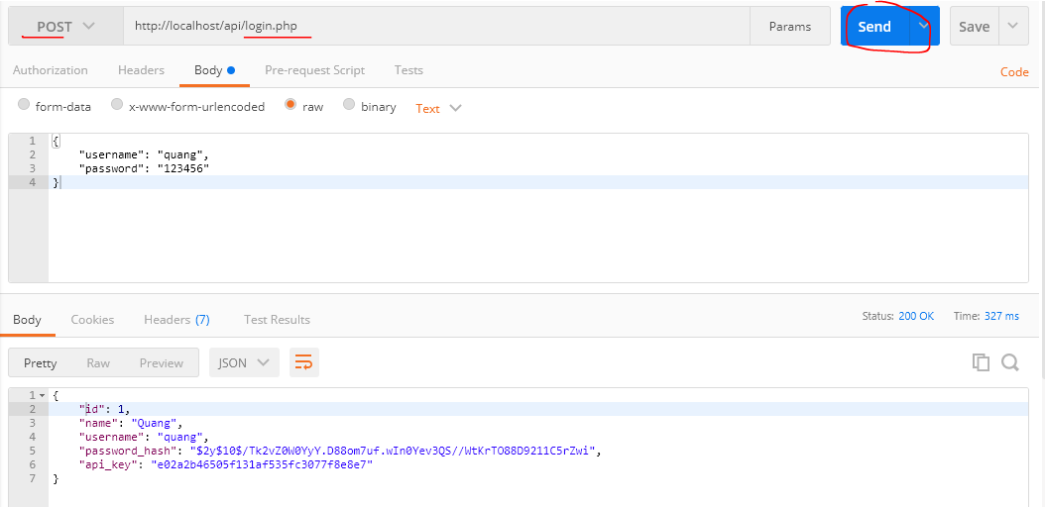

 | call api /login.php với thông tin login request là username và password nhưng thông tin ko đúng -> ko có thông tin user được trả về

Check username and pwd 401 code
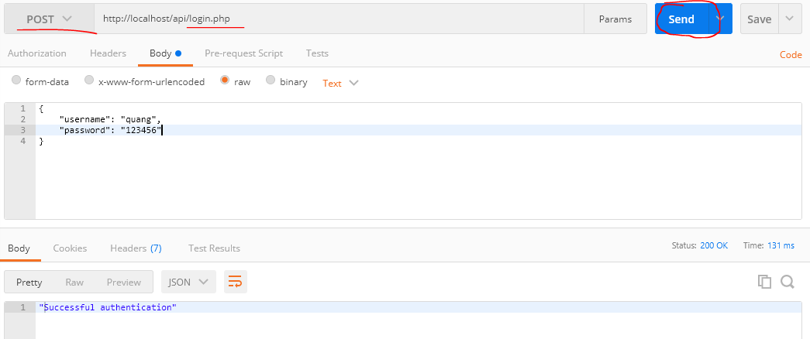
 | Check the username and password and return a 401 status code if invalid
 | Mình đã lấy được thông tin user trong DB dựa và giá trị username được truyền đến cùng request, giờ mình sẽ check password được truyền đến đó có đúng ko

構成
 | rest-api-php
 |  | 1.api-basics
 |  | 2.http-basics
 |  | 3.rest-and-restful-apis
 |  |  | 1.access-a-restful-api
 |  |  |  | gists.php
 |  |  |  | index.php
 |  |  | 2.guzzlehttp
 |  |  | 3.use-an-sdk
 |  |  | 4.create-a-restful-api
 |  |  |  | api
 |  |  |  |  | .htaccess
 |  |  |  |  | bootstrap.php
 |  |  |  |  | index.php
 |  |  |  |  | login.php |  | → | code
 |  |  |  | database
 |  |  |  |  | 1.create_database.sql
 |  |  |  |  | 2.create_task_table.sql
 |  |  |  |  | 3.insert_task_table.sql
 |  |  |  |  | 4.create_user_table.sql
 |  |  |  |  | 5.link_tasks_to_users.sql
 |  |  |  | src
 |  |  |  |  | Auth.php
 |  |  |  |  | Database.php
 |  |  |  |  | ErrorHandler.php
 |  |  |  |  | TaskController.php
 |  |  |  |  | TaskGateway.php
 |  |  |  |  | UserGateway.php
 |  |  |  | vendor
 |  |  |  | .env
 |  |  |  | composer.json
 |  |  |  | register.php

rest-api-php\4.create-a-restful-api\api\login.php
 | <?php

 | declare(strict_types=1);

 | require __DIR__ . "/bootstrap.php";

 | ini_set("display_errors", "On");

 | if ($_SERVER["REQUEST_METHOD"] !== "POST") {

 | http_response_code(405);
 | header("Allow: POST");
 | exit;
 | }

 | $data = (array) json_decode(file_get_contents("php://input"), true);

 | if (
 | !array_key_exists("username", $data) ||
 | !array_key_exists("password", $data)
 | ) {

 | http_response_code(400);
 | echo json_encode(["message" => "missing login credentials"]);
 | exit;
 | }

 | $database = new Database(
 | $_ENV["DB_HOST"],
 | $_ENV["DB_NAME"],
 | $_ENV["DB_USER"],
 | $_ENV["DB_PASS"]
 | );

 | $user_gateway = new UserGateway($database);

 | $user = $user_gateway->getByUsername($data["username"]);

 | if ($user === []) {

 | http_response_code(401);
 | echo json_encode(["message" => "invalid authentication"]);
 | exit;
 | }

 | if (!password_verify($data["password"], $user["password_hash"])) { |  |  |  |  | → | Dùng hàm password_verify() để check giá trị password đã được hash bằng password_hash()

 | http_response_code(401);
 | echo json_encode(["message" => "invalid authentication"]); |  |  |  |  | → | Việc xử lý trả về message giống nhau của trường hợp sai username hoặc password như này sẽ
 | exit; |  |  |  |  |  | giúp cho việc hacker có ít thông tin hơn về user và giảm thiểu được hệ thống bị tấn công
 | }

 | echo json_encode("Successful authentication");

Check by call api
 | Bảng user hiện tại có 2 user

 | call api /login.php với thông tin login request là username và password nhưng thông tin username ko đúng -> status code là 401
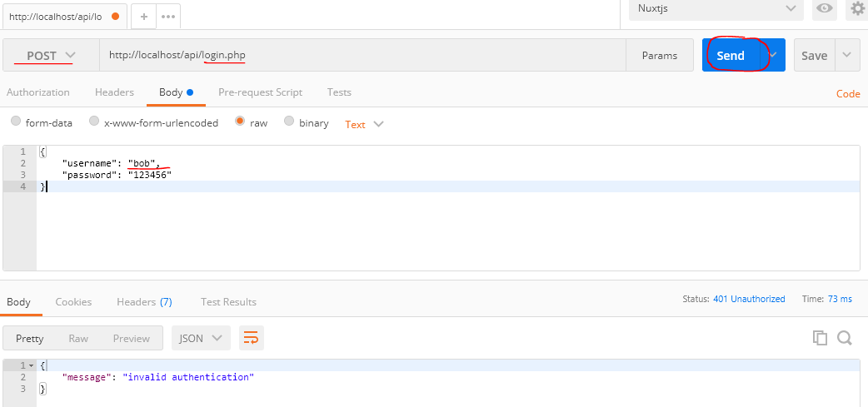

 | call api /login.php với thông tin login request là username và password với thông tin username đúng nhưng password sai -> status code cũng là 401 giống trường hợp trên
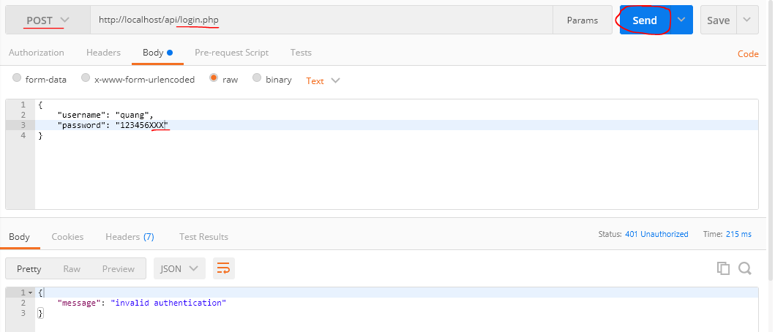

 | call api /login.php với thông tin login request là username và password với thông tin username đúng -> status code là 200

Generate encoded access token
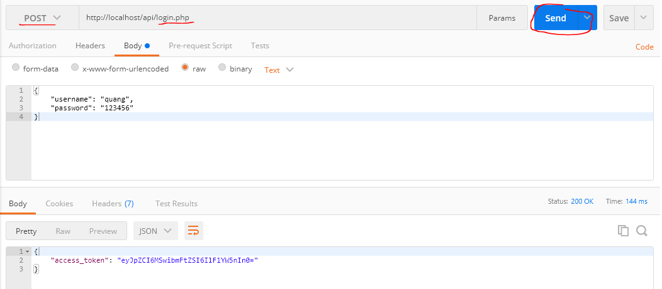
 | Generate an encoded access token containing the user details
 | Sau khi authenticatin thông tin login xong mình sẽ dùng thông tin login sau khi authentication xong tạo ra chuỗi access token dùng để authentication cho api mà ko cần thực hiện truy vấn
 | đến DB(giống như api key) để authentication mỗi khi có request đến api
 | Mình sẽ dùng id và name của user đã login đó để tạo ra access token, access token cũng giống như api key nó là 1 chuỗi được request đi trong header giống như api key
 | Để mình họa thì mình sẽ dùng hàm mã hóa base64_encode(). base64_encode() thường dùng để mã hóa sang các ký tự ASCII để gửi qua email hay url và được dùng kết hợp với base64_decode()
 | để decode các ký tự mã hóa đó về chuỗi ban đầu

 | base64_encode
 | https://www.php.net/manual/en/function.base64-encode.php
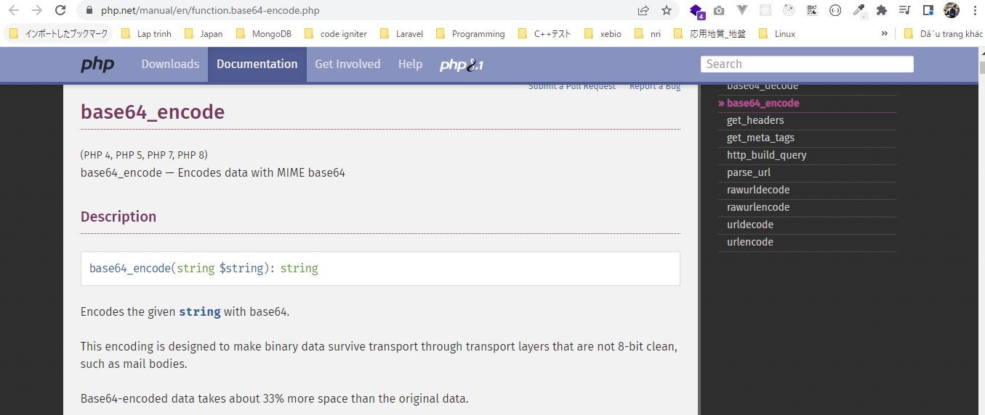

構成
 | rest-api-php
 |  | 1.api-basics
 |  | 2.http-basics
 |  | 3.rest-and-restful-apis
 |  |  | 1.access-a-restful-api
 |  |  |  | gists.php
 |  |  |  | index.php
 |  |  | 2.guzzlehttp
 |  |  | 3.use-an-sdk
 |  |  | 4.create-a-restful-api
 |  |  |  | api
 |  |  |  |  | .htaccess
 |  |  |  |  | bootstrap.php
 |  |  |  |  | index.php
 |  |  |  |  | login.php |  | → | code
 |  |  |  | database
 |  |  |  |  | 1.create_database.sql
 |  |  |  |  | 2.create_task_table.sql
 |  |  |  |  | 3.insert_task_table.sql
 |  |  |  |  | 4.create_user_table.sql
 |  |  |  |  | 5.link_tasks_to_users.sql
 |  |  |  | src
 |  |  |  |  | Auth.php
 |  |  |  |  | Database.php
 |  |  |  |  | ErrorHandler.php
 |  |  |  |  | TaskController.php
 |  |  |  |  | TaskGateway.php
 |  |  |  |  | UserGateway.php
 |  |  |  | vendor
 |  |  |  | .env
 |  |  |  | composer.json
 |  |  |  | register.php

rest-api-php\4.create-a-restful-api\api\login.php
 | <?php

 | declare(strict_types=1);

 | require __DIR__ . "/bootstrap.php";

 | ini_set("display_errors", "On");

 | if ($_SERVER["REQUEST_METHOD"] !== "POST") {

 | http_response_code(405);
 | header("Allow: POST");
 | exit;
 | }

 | $data = (array) json_decode(file_get_contents("php://input"), true);

 | if (
 | !array_key_exists("username", $data) ||
 | !array_key_exists("password", $data)
 | ) {

 | http_response_code(400);
 | echo json_encode(["message" => "missing login credentials"]);
 | exit;
 | }

 | $database = new Database(
 | $_ENV["DB_HOST"],
 | $_ENV["DB_NAME"],
 | $_ENV["DB_USER"],
 | $_ENV["DB_PASS"]
 | );

 | $user_gateway = new UserGateway($database);

 | $user = $user_gateway->getByUsername($data["username"]);

 | if ($user === []) {

 | http_response_code(401);
 | echo json_encode(["message" => "invalid authentication"]);
 | exit;
 | }

 | if (!password_verify($data["password"], $user["password_hash"])) {

 | http_response_code(401);
 | echo json_encode(["message" => "invalid authentication"]);
 | exit;
 | }

 | $payload = [
 | "id" => $user["id"],
 | "name" => $user["name"]
 | ];

 | $access_token = base64_encode(json_encode($payload)); |  |  |  |  | → | json_encode() để được 1 chuỗi rồi dùng chuỗi đó mã hóa thành access token bằng base64_encode()

 | echo json_encode([
 | "access_token" => $access_token
 | ]);

Check by call api
 | call /login.php api

Pass the access token
 | Pass the access token to the task API endpoints in the authorization header
 | Dùng giá trị access token để access enpoint những api cần phải authentication. Thay cho việc dùng api key(dùng X-API-Key để gửi) như hiện tại thì mình sẽ dùng access token(dùng Authorization
 | để gửi)

 | Authorization
 | https://developer.mozilla.org/en-US/docs/Web/HTTP/Headers/Authorization
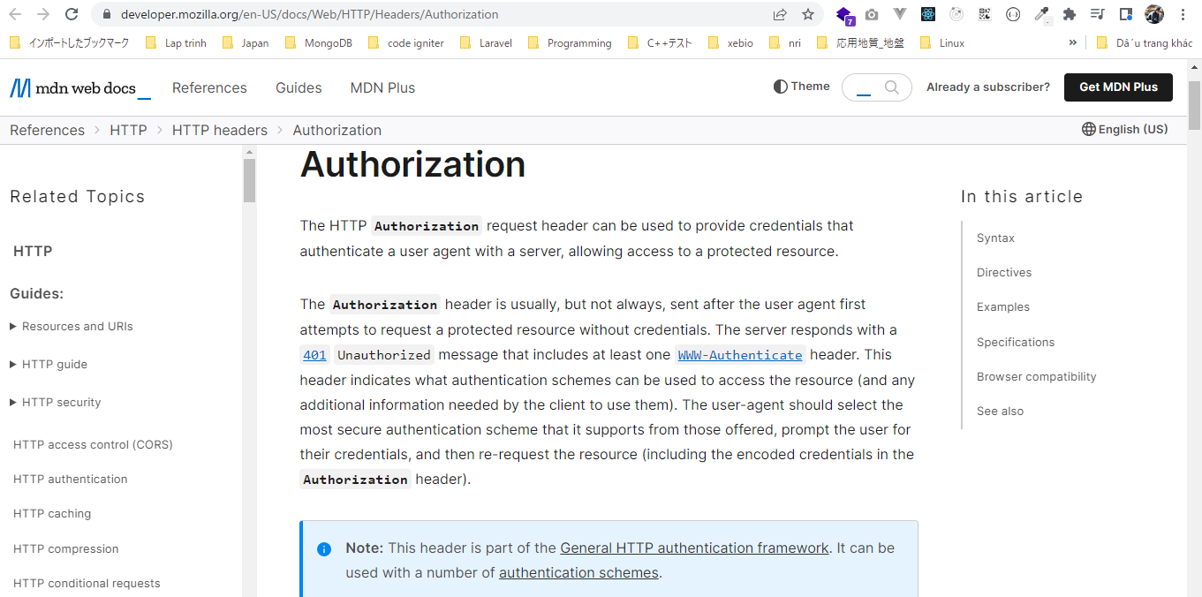

 | Authentication schemes
 | https://developer.mozilla.org/en-US/docs/Web/HTTP/Authentication#authentication_schemes
 | Các loại authorisation như: Basic, Bearer, Digest… nhưng đối với tokens to access thì mình dùng Bearer để authentication có được access đến api endpoint đó hay ko
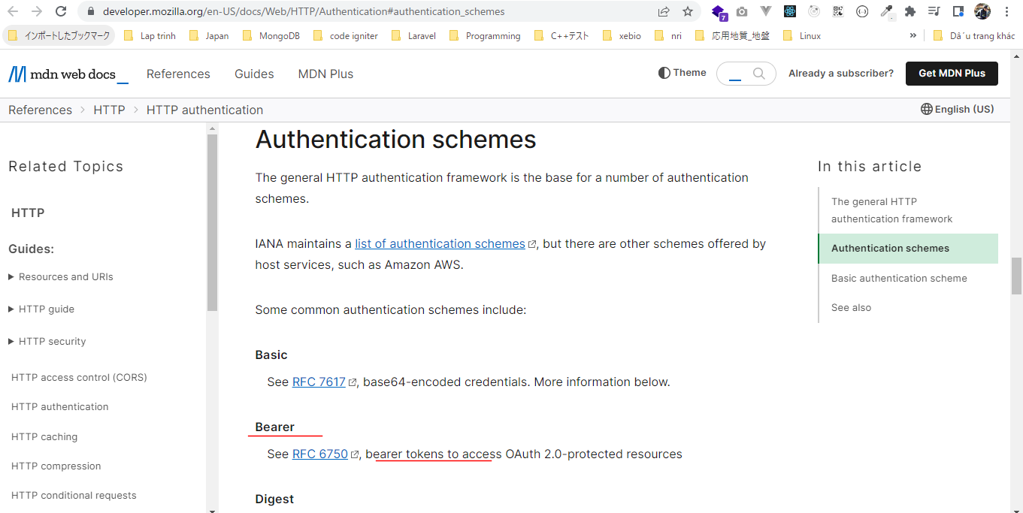

 | Đối với api key thì request header là X-API-Key thì bên server mình có thể lấy giá trị thông qua biến $_SERVER với key là HTTP_X_API_KEY(HTTP_ và tiếp sau là X-API-Key chuyển thành in hoa và dấu -
 | thành dấu _. Tương tự mình có thể truy cập được Authorization request header

 |  |  |  |  |  |  |  | X-API-Key | Authorization
 |  |  |  |  |  |  |  | $_SERVER["HTTP_X_API_KEY"] | $_SERVER["HTTP_AUTHORIZATION"]

 | Tuy nhiên việc lấy Authorization request header thông qua $_SERVER["HTTP_AUTHORIZATION"] như vậy nó tùy thuộc vào web server có lấy được hay ko? Với Apache web server của mình tại thời
 | điểm hiện tại thì nó ko cho phép lấy Authorization request header thông qua $_SERVER["HTTP_AUTHORIZATION"], mà Apache đã remove đi Authorization request header, trước kia thì php có
 | thể đọc được Authorization request header thông qua $_SERVER["HTTP_AUTHORIZATION"] bình thường
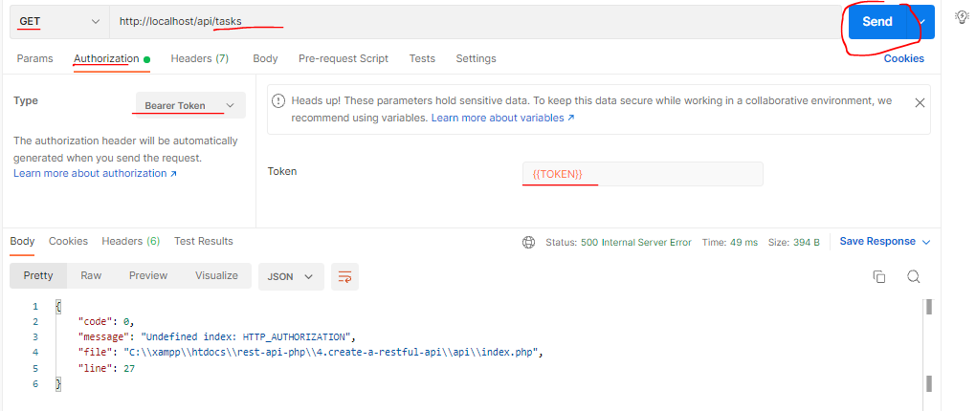

 | Có 2 cách giải quyết vấn đề trên đó là dùng apache_request_headers
 | hoặc bằng cách config Apache để Authorization header có thể đọc được trong PHP. Config bằng cách config file config của server, virtual host hoặc là trong file .htaccess để PHP có thể đọc được
 | $_SERVER["HTTP_AUTHORIZATION"]

 | apache_request_headers
 | https://www.php.net/manual/en/function.apache-request-headers.php
 | apache_request_headers sẽ trả về 1 mảng gồm tất cả HTTP request, mặc dù tên hàm có chữ apache nhưng nó có thể hoạt động được cả trên các webserver khác nữa
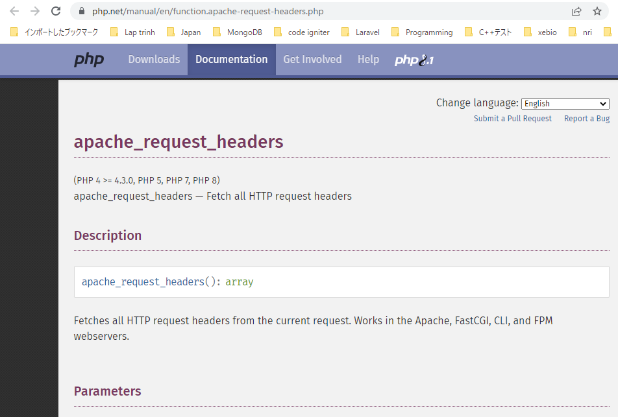

 | Add biến môi trường cho Postman
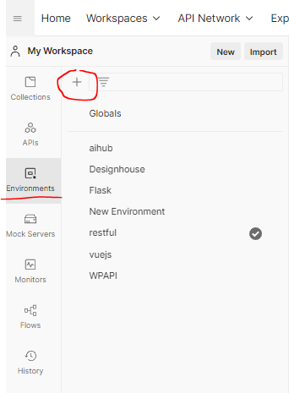

 | Với giá trị được set là access_token trả về sau khi gọi api /login.php
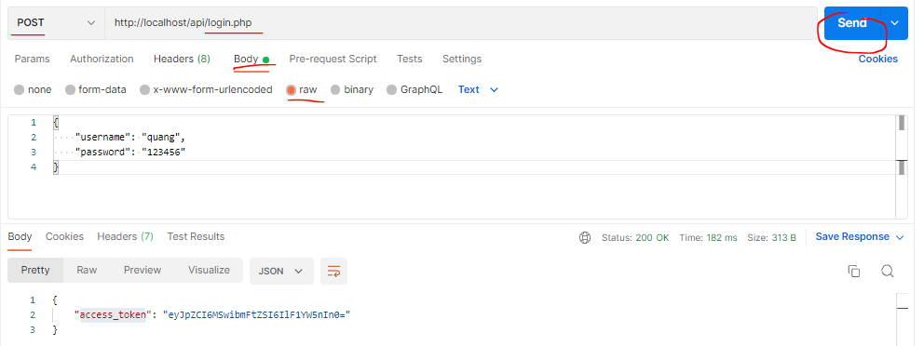

構成(using apache_request_headers)
 | rest-api-php
 |  | 1.api-basics
 |  | 2.http-basics
 |  | 3.rest-and-restful-apis
 |  |  | 1.access-a-restful-api
 |  |  |  | gists.php
 |  |  |  | index.php
 |  |  | 2.guzzlehttp
 |  |  | 3.use-an-sdk
 |  |  | 4.create-a-restful-api
 |  |  |  | api
 |  |  |  |  | .htaccess
 |  |  |  |  | bootstrap.php
 |  |  |  |  | index.php | → | code
 |  |  |  |  | login.php
 |  |  |  | database
 |  |  |  |  | 1.create_database.sql
 |  |  |  |  | 2.create_task_table.sql
 |  |  |  |  | 3.insert_task_table.sql
 |  |  |  |  | 4.create_user_table.sql
 |  |  |  |  | 5.link_tasks_to_users.sql
 |  |  |  | src
 |  |  |  |  | Auth.php
 |  |  |  |  | Database.php
 |  |  |  |  | ErrorHandler.php
 |  |  |  |  | TaskController.php
 |  |  |  |  | TaskGateway.php
 |  |  |  |  | UserGateway.php
 |  |  |  | vendor
 |  |  |  | .env
 |  |  |  | composer.json
 |  |  |  | register.php

rest-api-php\4.create-a-restful-api\api\index.php
 | <?php

 | declare(strict_types=1);

 | require __DIR__ . "/bootstrap.php";

 | ini_set("display_errors", "On");

 | $path = parse_url($_SERVER["REQUEST_URI"], PHP_URL_PATH);

 | $parts = explode("/", $path);

 | $resource = $parts[2];

 | $id = $parts[3] ?? null;

 | if ($resource != "tasks") {

 | http_response_code(404);
 | exit;
 | }

 | $database = new Database($_ENV["DB_HOST"], $_ENV["DB_NAME"], $_ENV["DB_USER"], $_ENV["DB_PASS"]);

 | $user_gateway = new UserGateway($database);

 | $headers = apache_request_headers();
 | echo json_encode($headers['Authorization']);

 | exit;

 | $auth = new Auth($user_gateway);

 | if (!$auth->authenticateAPIKey()) {
 | exit;
 | }

 | $user_id = $auth->getUserID();

 | $task_gateway = new TaskGateway($database);

 | $controller = new TaskController($task_gateway, $user_id);

 | $controller->processRequest($_SERVER['REQUEST_METHOD'], $id);

Check by call api
 | Call api /tasks ta nhận được giá trị của Authorization request header
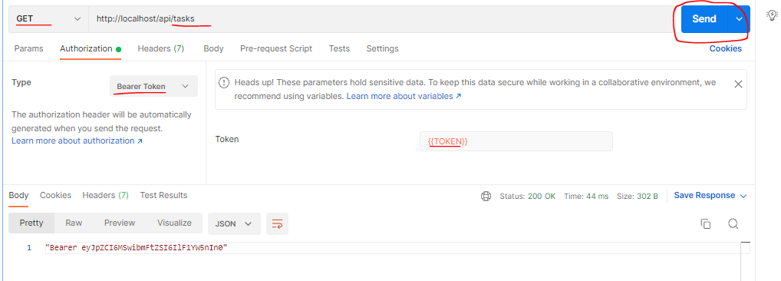

構成(using config by .htaccess file)
 | rest-api-php
 |  | 1.api-basics
 |  | 2.http-basics
 |  | 3.rest-and-restful-apis
 |  |  | 1.access-a-restful-api
 |  |  |  | gists.php
 |  |  |  | index.php
 |  |  | 2.guzzlehttp
 |  |  | 3.use-an-sdk
 |  |  | 4.create-a-restful-api
 |  |  |  | api
 |  |  |  |  | .htaccess | → | code
 |  |  |  |  | bootstrap.php
 |  |  |  |  | index.php | → | code
 |  |  |  |  | login.php
 |  |  |  | database
 |  |  |  |  | 1.create_database.sql
 |  |  |  |  | 2.create_task_table.sql
 |  |  |  |  | 3.insert_task_table.sql
 |  |  |  |  | 4.create_user_table.sql
 |  |  |  |  | 5.link_tasks_to_users.sql
 |  |  |  | src
 |  |  |  |  | Auth.php
 |  |  |  |  | Database.php
 |  |  |  |  | ErrorHandler.php
 |  |  |  |  | TaskController.php
 |  |  |  |  | TaskGateway.php
 |  |  |  |  | UserGateway.php
 |  |  |  | vendor
 |  |  |  | .env
 |  |  |  | composer.json
 |  |  |  | register.php

rest-api-php\4.create-a-restful-api\api\.htaccess
 | RewriteEngine On
 | RewriteCond %{REQUEST_FILENAME} !-f
 | RewriteCond %{REQUEST_FILENAME} !-d
 | RewriteCond %{REQUEST_FILENAME} !-l
 | RewriteRule . index.php [L]

 | SetEnvIf Authorization "(.*)" HTTP_AUTHORIZATION=$1

rest-api-php\4.create-a-restful-api\api\index.php
 | <?php

 | declare(strict_types=1);

 | require __DIR__ . "/bootstrap.php";

 | ini_set("display_errors", "On");

 | $path = parse_url($_SERVER["REQUEST_URI"], PHP_URL_PATH);

 | $parts = explode("/", $path);

 | $resource = $parts[2];

 | $id = $parts[3] ?? null;

 | if ($resource != "tasks") {

 | http_response_code(404);
 | exit;
 | }

 | $database = new Database($_ENV["DB_HOST"], $_ENV["DB_NAME"], $_ENV["DB_USER"], $_ENV["DB_PASS"]);

 | $user_gateway = new UserGateway($database);

 | echo json_encode($_SERVER["HTTP_AUTHORIZATION"]);

 | exit;

 | $auth = new Auth($user_gateway);

 | if (!$auth->authenticateAPIKey()) {
 | exit;
 | }

 | $user_id = $auth->getUserID();

 | $task_gateway = new TaskGateway($database);

 | $controller = new TaskController($task_gateway, $user_id);

 | $controller->processRequest($_SERVER['REQUEST_METHOD'], $id);

Check by call api
 | Call api /tasks ta cũng nhận được giá trị của Authorization request header như trên thông qua $_SERVER["HTTP_AUTHORIZATION"]

Validate the access token
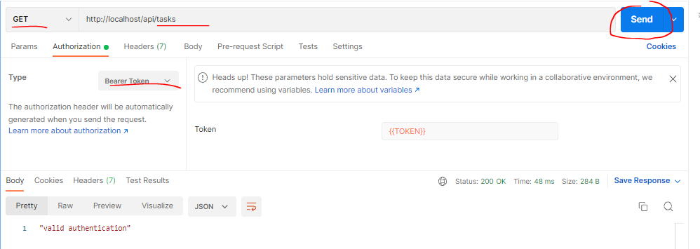
 | Validate the access token and decode its contents
 | Mình đã lấy được giá trị access token từ request nên có thể lấy được nội dung của nó bằng cách decode giá trị access token đó

 | base64_decode
 | https://www.php.net/manual/en/function.base64-decode.php
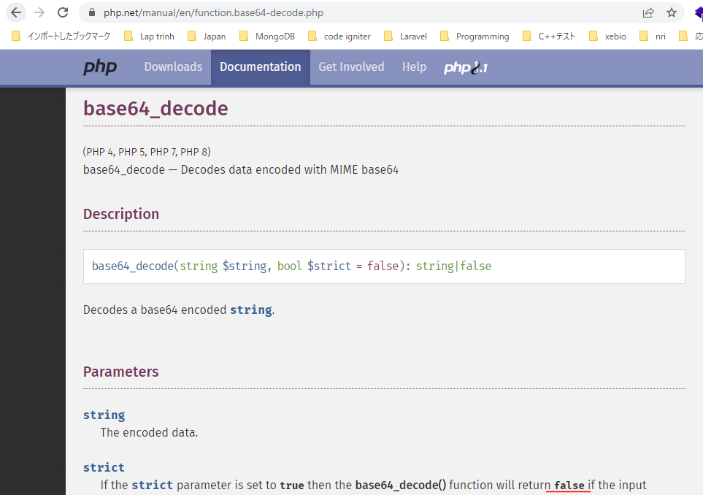

 | Base64 table
 | https://en.wikipedia.org/wiki/Base64
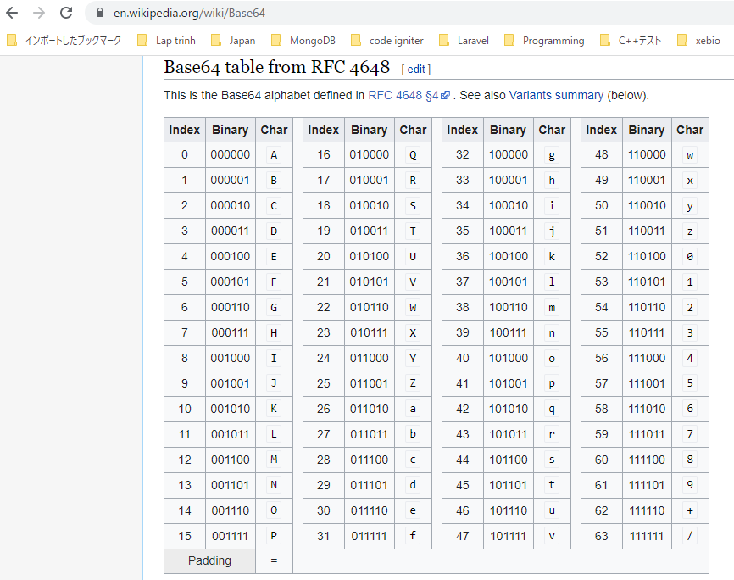

構成
 | rest-api-php
 |  | 1.api-basics
 |  | 2.http-basics
 |  | 3.rest-and-restful-apis
 |  |  | 1.access-a-restful-api
 |  |  |  | gists.php
 |  |  |  | index.php
 |  |  | 2.guzzlehttp
 |  |  | 3.use-an-sdk
 |  |  | 4.create-a-restful-api
 |  |  |  | api
 |  |  |  |  | .htaccess
 |  |  |  |  | bootstrap.php
 |  |  |  |  | index.php | → | code
 |  |  |  |  | login.php
 |  |  |  | database
 |  |  |  |  | 1.create_database.sql
 |  |  |  |  | 2.create_task_table.sql
 |  |  |  |  | 3.insert_task_table.sql
 |  |  |  |  | 4.create_user_table.sql
 |  |  |  |  | 5.link_tasks_to_users.sql
 |  |  |  | src
 |  |  |  |  | Auth.php | → | code
 |  |  |  |  | Database.php
 |  |  |  |  | ErrorHandler.php
 |  |  |  |  | TaskController.php
 |  |  |  |  | TaskGateway.php
 |  |  |  |  | UserGateway.php
 |  |  |  | vendor
 |  |  |  | .env
 |  |  |  | composer.json
 |  |  |  | register.php

rest-api-php\4.create-a-restful-api\src\Auth.php
 | <?php

 | class Auth
 | {
 | private $user_gateway;
 | private $user_id;

 | public function __construct(UserGateway $user_gateway)
 | {
 | $this->user_gateway = $user_gateway;
 | }

 | public function authenticateAPIKey(): bool
 | {
 | if (empty($_SERVER["HTTP_X_API_KEY"])) {

 | http_response_code(400);
 | echo json_encode(["message" => "missing API key"]);
 | return false;
 | }

 | $api_key = $_SERVER["HTTP_X_API_KEY"];

 | $user = $this->user_gateway->getByAPIKey($api_key);

 | if ($user === []) {

 | http_response_code(401);
 | echo json_encode(["message" => "invalid API key"]);
 | return false;
 | } |  |  |  |  |  |  | rest-api-php\4.create-a-restful-api\api\login.php
 |  |  |  |  |  |  |  | <?php
 | $this->user_id = $user["id"];
 |  |  |  |  |  |  |  | declare(strict_types=1);
 | return true;
 | } |  |  |  |  |  |  | require __DIR__ . "/bootstrap.php";

 | public function getUserID(): int |  |  |  |  |  |  | ini_set("display_errors", "On");
 | {
 | return $this->user_id; |  |  |  |  |  |  | if ($_SERVER["REQUEST_METHOD"] !== "POST") {
 | }
 |  |  |  |  |  |  |  | http_response_code(405);
 | public function authenticateAccessToken(): bool |  |  |  |  | → | Đối với cách dùng api key thì mình đã có method authenticateAPIKey để authentication api key | header("Allow: POST");
 | { |  |  |  |  |  | còn đối với cách dùng access token thì mình sẽ xây dựng phương thức authenticateAccessToken() để authentication | exit;
 | if (!preg_match("/^Bearer\s+(.*)$/", $_SERVER["HTTP_AUTHORIZATION"], $matches)) { |  |  |  |  | → | Mình cần sẽ validate giá trị access token được gửi đến đó là authentication scheme đã dùng là Bearer | }
 | http_response_code(400);
 | echo json_encode(["message" => "incomplete authorization header"]); |  |  |  |  |  | Nếu expression "/^Bearer\s+(.*)$/" này match với giá trị header request access token thì mảng | $data = (array) json_decode(file_get_contents("php://input"), true);
 | return false; |  |  |  |  |  | $matches sẽ chứa giá trị của token (.*)
 | } |  |  |  |  |  |  | if (
 |  |  |  |  |  |  |  | !array_key_exists("username", $data) ||
 | $plain_text = base64_decode($matches[1], true); |  |  |  |  | → | Tham số argument thứ 2 là true để nếu decode mà fail thì thì sẽ trả về giá trị false | !array_key_exists("password", $data)
 |  |  |  |  |  |  |  | ) {
 | if ($plain_text === false) { |  |  |  |  | → | Khi chuỗi truyền vào base64_decode() chứa các ký tự ko nằm trong bảng Base64
 |  |  |  |  |  |  |  | http_response_code(400);
 | http_response_code(400); |  |  |  |  |  |  | echo json_encode(["message" => "missing login credentials"]);
 | echo json_encode(["message" => "invalid authorization header"]); |  |  |  |  |  |  | exit;
 | return false; |  |  |  |  |  |  | }
 | }
 |  |  |  |  |  |  |  | $database = new Database(
 | $data = json_decode($plain_text, true); |  |  |  |  | → | json_decode() ra được mảng chứa thông tin user mà mình đã dùng để encode ra chuỗi json, trả về | $_ENV["DB_HOST"],
 |  |  |  |  |  |  | null có nghĩa là giá trị đầu vào ko được encode từ 1 chuỗi json | $_ENV["DB_NAME"],
 | if ($data === null) { |  |  |  |  | → | Có nghĩa là là access token được gửi đến là chuỗi base64 nhưng nó ko phải là đã được encode | $_ENV["DB_USER"],
 |  |  |  |  |  |  | từ 1 chuỗi json | $_ENV["DB_PASS"]
 | http_response_code(400); |  |  |  |  |  |  | );
 | echo json_encode(["message" => "invalid JSON"]);
 | return false; |  |  |  |  |  |  | $user_gateway = new UserGateway($database);
 | }
 |  |  |  |  |  |  |  | $user = $user_gateway->getByUsername($data["username"]);
 | return true;
 | } |  |  |  |  |  |  | if ($user === []) {
 | }
 |  |  |  |  |  |  |  | http_response_code(401);
 |  |  |  |  |  |  |  | echo json_encode(["message" => "invalid authentication"]);
rest-api-php\4.create-a-restful-api\api\index.php |  |  |  |  |  |  |  | exit;
 | <?php |  |  |  |  |  |  | }

 | declare(strict_types=1); |  |  |  |  |  |  | if (!password_verify($data["password"], $user["password_hash"])) {

 | require __DIR__ . "/bootstrap.php"; |  |  |  |  |  |  | http_response_code(401);
 |  |  |  |  |  |  |  | echo json_encode(["message" => "invalid authentication"]);
 | ini_set("display_errors", "On"); |  |  |  |  |  |  | exit;
 |  |  |  |  |  |  |  | }
 | $path = parse_url($_SERVER["REQUEST_URI"], PHP_URL_PATH);
 |  |  |  |  |  |  |  | $payload = [
 | $parts = explode("/", $path); |  |  |  |  |  |  | "id" => $user["id"],
 |  |  |  |  |  |  |  | "name" => $user["name"]
 | $resource = $parts[2]; |  |  |  |  |  |  | ];

 | $id = $parts[3] ?? null; |  |  |  |  |  |  | $access_token = base64_encode(json_encode($payload));

 | if ($resource != "tasks") { |  |  |  |  |  |  | echo json_encode([
 |  |  |  |  |  |  |  | "access_token" => $access_token
 | http_response_code(404); |  |  |  |  |  |  | ]);
 | exit;
 | }

 | $database = new Database($_ENV["DB_HOST"], $_ENV["DB_NAME"], $_ENV["DB_USER"], $_ENV["DB_PASS"]);

 | $user_gateway = new UserGateway($database);

 | $auth = new Auth($user_gateway);

 | if (!$auth->authenticateAccessToken()) {
 | exit;
 | }

 | echo json_encode("valid authentication");
 | exit;

 | $user_id = $auth->getUserID();

 | $task_gateway = new TaskGateway($database);

 | $controller = new TaskController($task_gateway, $user_id);

 | $controller->processRequest($_SERVER['REQUEST_METHOD'], $id);

Check by call api
 | call api /tasks và ko có Authorization
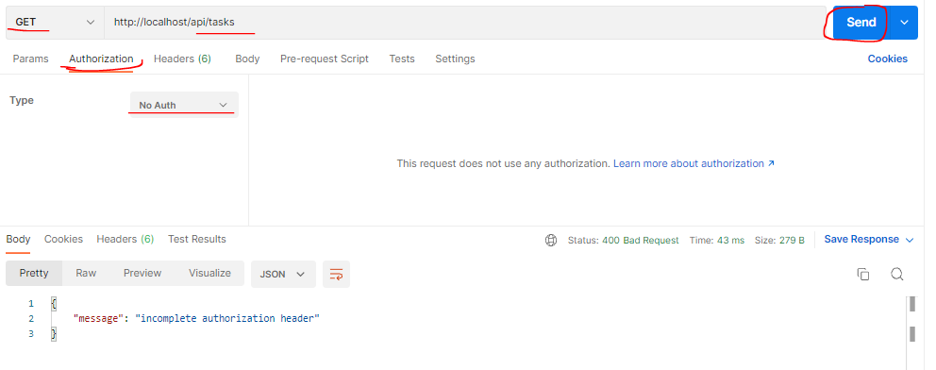

 | call api /tasks với giá trị access token truyền lên chứa các ký tự ko nằm trong bảng Base64 (trường hợp này mình thêm dấu "-" ở cuối)

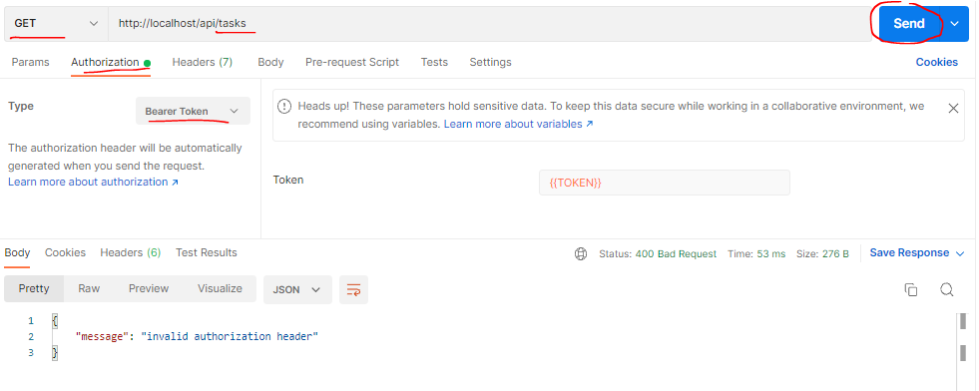

 | call api /tasks với giá trị access token truyền lên là chuỗi base64 nhưng ko phải là đã được encode từ chuỗi json. Ở đây từ chuỗi access token được trả về sau khi call
 | api /login.php mình cố tình sửa đi ký tự cuối "=" thành "X"

 |  | http://localhost/api/login.php
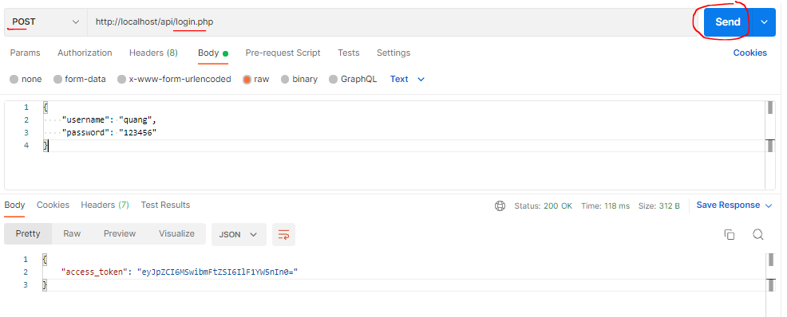

 |  | acces trả về là eyJpZCI6MSwibmFtZSI6IlF1YW5nIn0=
 |  | sửa đi ký tự cuối eyJpZCI6MSwibmFtZSI6IlF1YW5nIn0X rồi dùng để request api

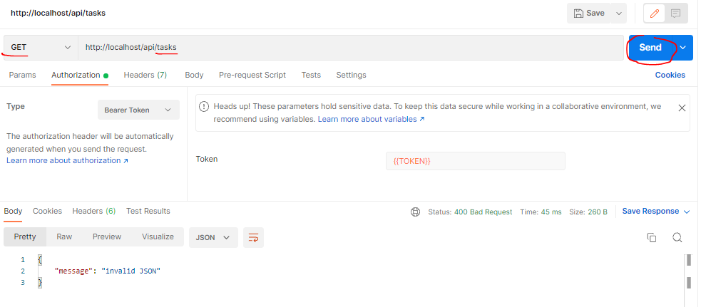

 | call api /tasks sử dụng đúng giá trị access token

authenticated user data
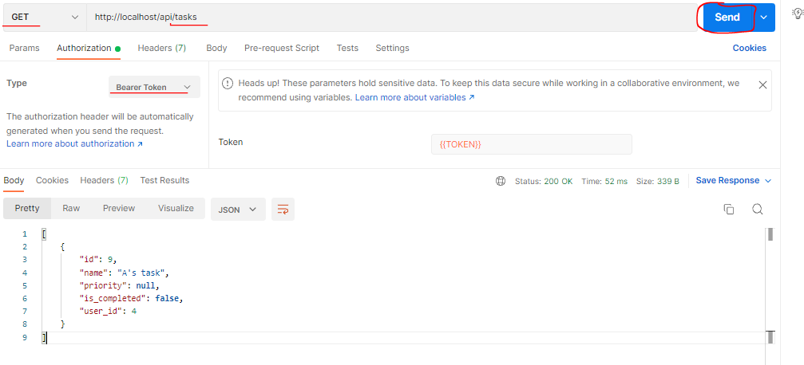
 | Get the authenticated user data from the access token
 | Giá trị access token được request lên đã được validate, từ access token đó giờ mình có thể get user information. Khi sử dụng api key để authentication thì mình cần phải query DB bằng api key
 | đó để có được thông tin user(user_id). Nhưng khi authentication bằng access token thì mình có thể lấy thông tin user trực tiếp từ access token đó
 | ※access token mình đang tạo dựa vào base64 encoding thông tin user, base64 có hàm decode nên người ta có thể decode nó dễ dàng để lấy được thông tin user rồi dùng nó để encode thành
 | access token. Phần tiếp theo mình sẽ tìm hiểu cách tạo access token 1 cách bảo mật

構成
 | rest-api-php
 |  | 1.api-basics
 |  | 2.http-basics
 |  | 3.rest-and-restful-apis
 |  |  | 1.access-a-restful-api
 |  |  |  | gists.php
 |  |  |  | index.php
 |  |  | 2.guzzlehttp
 |  |  | 3.use-an-sdk
 |  |  | 4.create-a-restful-api
 |  |  |  | api
 |  |  |  |  | .htaccess
 |  |  |  |  | bootstrap.php
 |  |  |  |  | index.php | → | code
 |  |  |  |  | login.php
 |  |  |  | database
 |  |  |  |  | 1.create_database.sql
 |  |  |  |  | 2.create_task_table.sql
 |  |  |  |  | 3.insert_task_table.sql
 |  |  |  |  | 4.create_user_table.sql
 |  |  |  |  | 5.link_tasks_to_users.sql
 |  |  |  | src
 |  |  |  |  | Auth.php | → | code
 |  |  |  |  | Database.php
 |  |  |  |  | ErrorHandler.php
 |  |  |  |  | TaskController.php
 |  |  |  |  | TaskGateway.php
 |  |  |  |  | UserGateway.php
 |  |  |  | vendor
 |  |  |  | .env
 |  |  |  | composer.json
 |  |  |  | register.php

rest-api-php\4.create-a-restful-api\src\Auth.php
 | <?php

 | class Auth
 | {
 | private $user_gateway;
 | private $user_id;

 | public function __construct(UserGateway $user_gateway)
 | {
 | $this->user_gateway = $user_gateway;
 | }

 | public function authenticateAPIKey(): bool
 | {
 | if (empty($_SERVER["HTTP_X_API_KEY"])) {

 | http_response_code(400);
 | echo json_encode(["message" => "missing API key"]);
 | return false;
 | }

 | $api_key = $_SERVER["HTTP_X_API_KEY"];

 | $user = $this->user_gateway->getByAPIKey($api_key);

 | if ($user === []) {

 | http_response_code(401);
 | echo json_encode(["message" => "invalid API key"]);
 | return false;
 | }

 | $this->user_id = $user["id"];

 | return true;
 | }

 | public function getUserID(): int
 | {
 | return $this->user_id;
 | }

 | public function authenticateAccessToken(): bool
 | {
 | if (!preg_match("/^Bearer\s+(.*)$/", $_SERVER["HTTP_AUTHORIZATION"], $matches)) {
 | http_response_code(400);
 | echo json_encode(["message" => "incomplete authorization header"]);
 | return false;
 | }

 | $plain_text = base64_decode($matches[1], true);

 | if ($plain_text === false) {

 | http_response_code(400);
 | echo json_encode(["message" => "invalid authorization header"]);
 | return false;
 | }

 | $data = json_decode($plain_text, true);

 | if ($data === null) {

 | http_response_code(400);
 | echo json_encode(["message" => "invalid JSON"]);
 | return false;
 | }

 | $this->user_id = $data["id"];

 | return true;
 | }
 | }

rest-api-php\4.create-a-restful-api\api\index.php
 | <?php

 | declare(strict_types=1);

 | require __DIR__ . "/bootstrap.php";

 | ini_set("display_errors", "On");

 | $path = parse_url($_SERVER["REQUEST_URI"], PHP_URL_PATH);

 | $parts = explode("/", $path);

 | $resource = $parts[2];

 | $id = $parts[3] ?? null;

 | if ($resource != "tasks") {

 | http_response_code(404);
 | exit;
 | }

 | $database = new Database($_ENV["DB_HOST"], $_ENV["DB_NAME"], $_ENV["DB_USER"], $_ENV["DB_PASS"]);

 | $user_gateway = new UserGateway($database);

 | $auth = new Auth($user_gateway);

 | if (!$auth->authenticateAccessToken()) {
 | exit;
 | }

 | $user_id = $auth->getUserID();

 | $task_gateway = new TaskGateway($database);

 | $controller = new TaskController($task_gateway, $user_id);

 | $controller->processRequest($_SERVER['REQUEST_METHOD'], $id);

Check by call api
test①
 | Dữ liệu bảng user
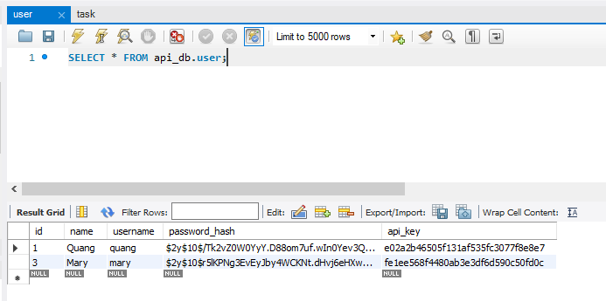

 |  |  |  |  |  |  |  | password lúc đăng ký user đều là 123456

 | call api /login.php để lấy access token của user
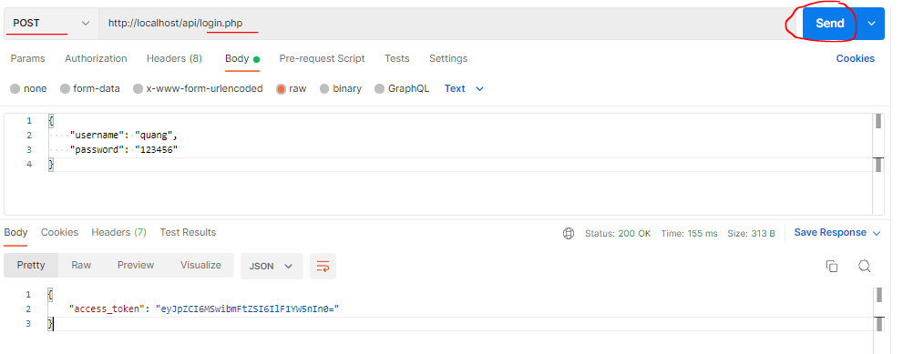

 | Dùng access token sau khi login đó để call api /tasks để lấy danh sách task của user đó

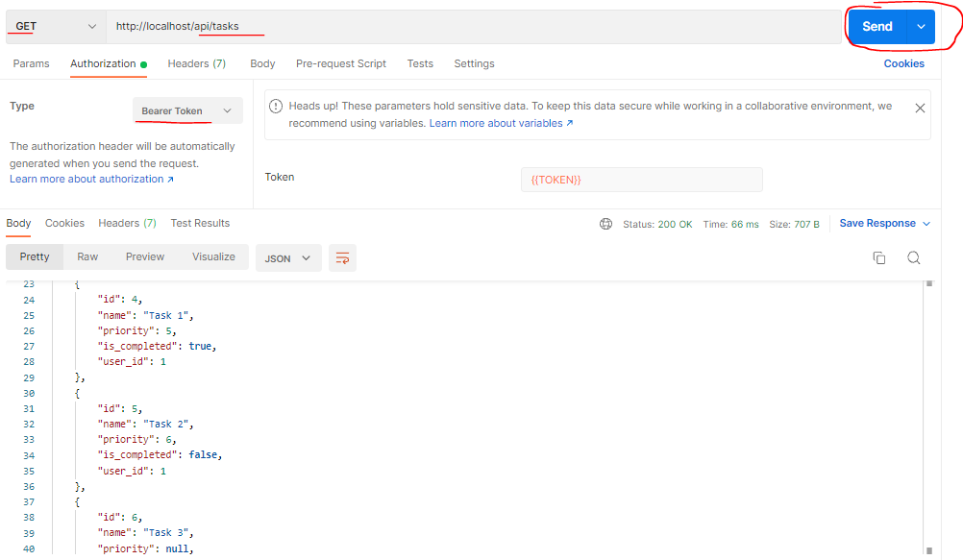

 | Check data bảng task
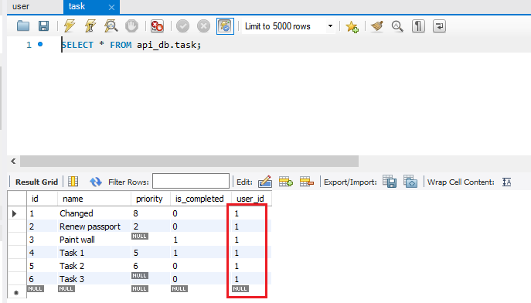

test②
②-①
 | Đăng ký thêm user mới, password cũng như các user khác là 123456
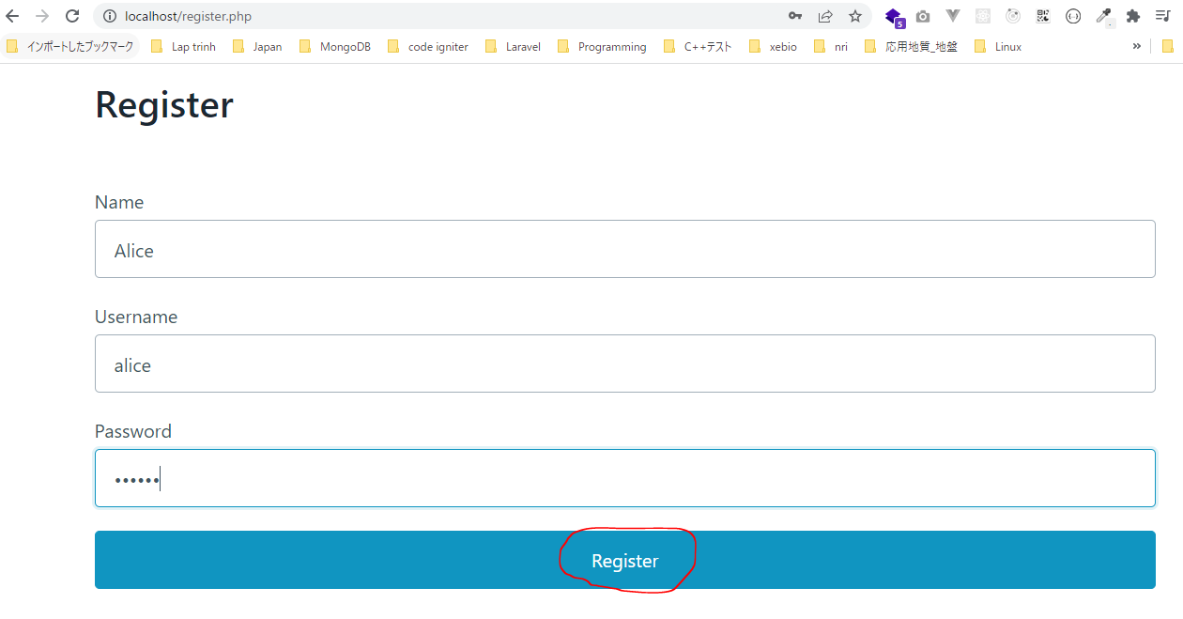

 | call api /login.php với thông tin username và pwd vừa đăng ký để lấy access token
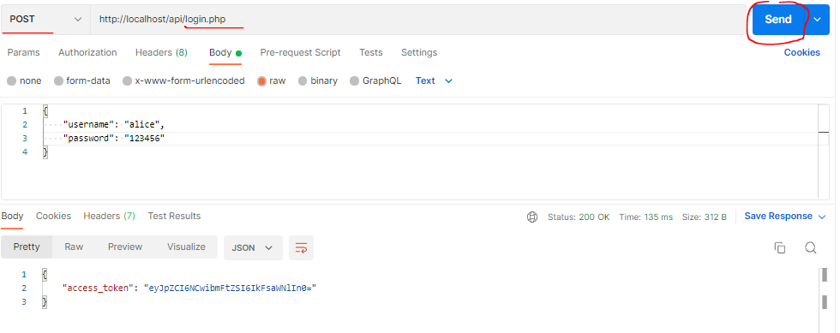

 | Dùng access token vừa lấy được sau khi call api login.php để call api /tasks lấy danh sách task của user đó thì ko nhận được task nào

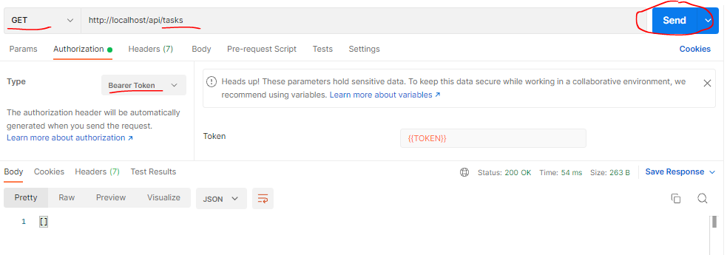

②-②
 | call api /tasks POST để tạo task cho user đó
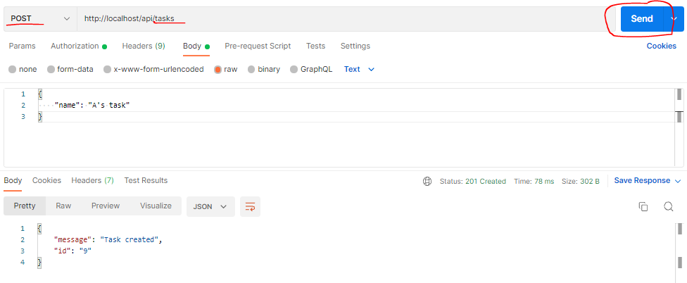

 | call api /tasks GET để lấy thông tin task vừa tạo cho user đó

